Лист 1
Прайс-лист
МИР ПРЯЖИ

В валюте: руб. (курс 1).
Цены указаны на 07.08.2020

№ | Номенклатура/ Характеристика номенклатуры | Описание | Изображение | Артикул | Цена | Ед. | Остаток | Ссылка на сайт
 | Клеевая сантиметровая лента "Gamma" GSS-150 2 см 150 см в блистере | Клеевая сантиметровая лента "Gamma" GSS-150 2 см 150 см в блистере |  | GSS-150 | 68.25 |  |  | Изображение
 | Клеевая сантиметровая лента "Gamma" GSS-150 2 см 150 см в блистере |  |  |  | 68.25 | шт | 10 | Изображение
 | Рулетка МТ-08/1 портновская Gamma | Рулетка МТ-08/1 портновская Gamma | 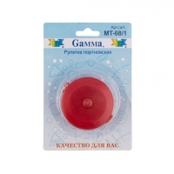 | MT-08/1 | 40.50 |  |  | Изображение
 | Рулетка МТ-08/1 портновская Gamma |  |  |  | 40.50 | шт | 15 | Изображение

